脑图
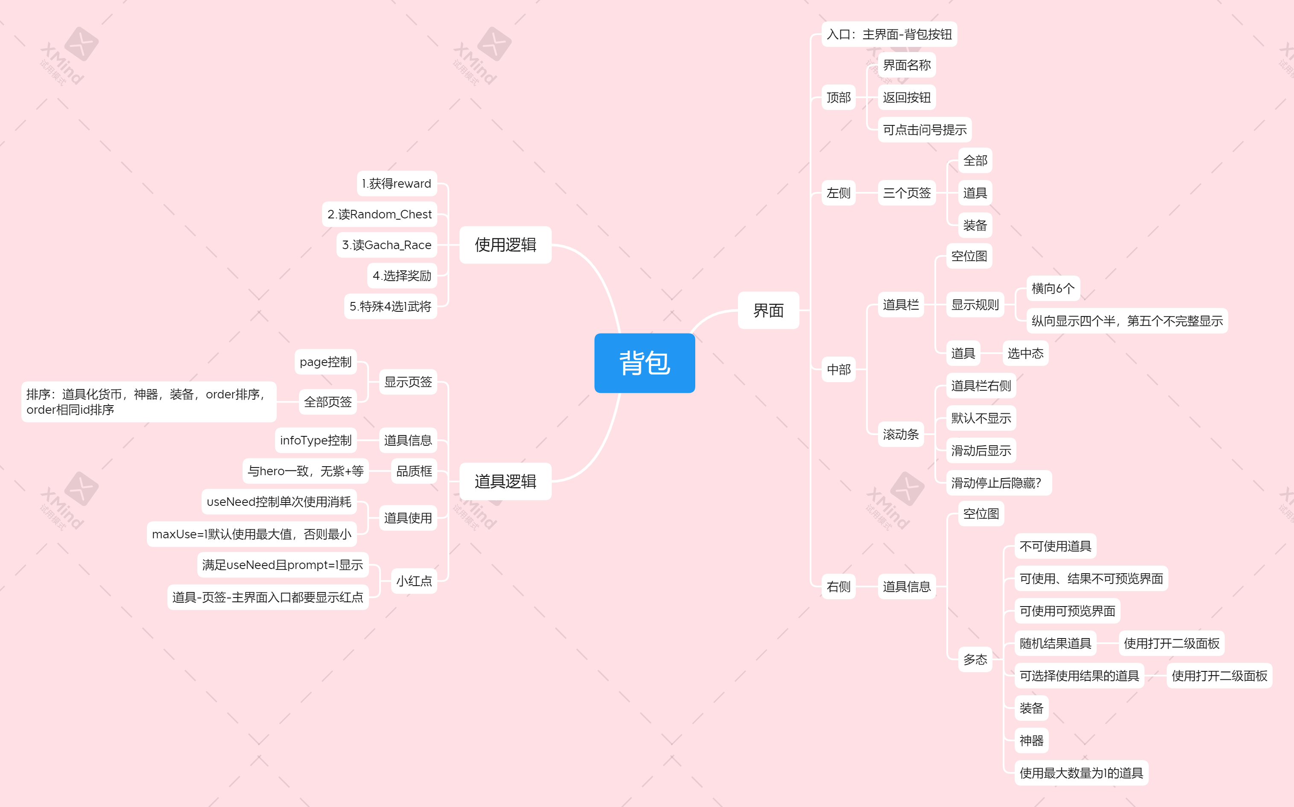
详情地址： | https://desktop-11egl1h:8443/svn/NeoOPM/SVN/测试文档/测试用例/背包系统

